상품제안서
[라미] 알스타 수성펜 | 상품코드: F26502

 |  |  |  |  |  |  | 02-412-0044 | www.easy1.co.kr
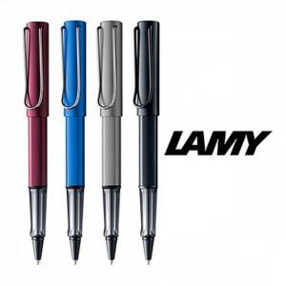

【상세/제작정보】 | 기본수량 미만 인쇄비 추가. 포장 별도문의.

【인쇄/포장옵션】 | 레이저 / 포장불가능

【공급단가】 | 수량 | 25~ | 50~ | 100~ | 300~ | 500~
*VAT별도 | 단가 | 30,120원 | 29,640원 | 28,920원 | 28,190원 | 27,710원

【상품 URL】 | https://dev.easy1.co.kr:443/src/goods_detail.php?gdno=26502

